Hoja1
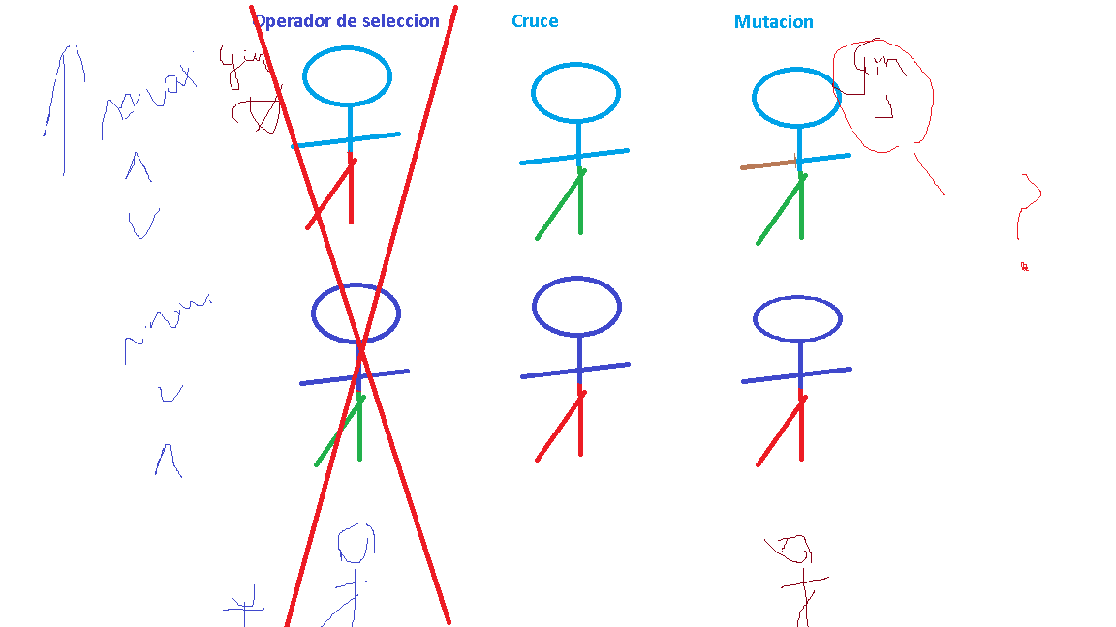
f(x)=x2+1 |  | x pertenece a Enteros+
Aplicación inicial |  |  | Operador de selección |  |  | Cruce | Mutacion
Poblacion 0 | fenotipo | Funcion objetivo | Poblacion | fenotipo | Funcion objetivo | fenotipo | fenotipo | Poblacion 1
0 | 000000 | 1 | 20 | 010100 | 401 | 010011 | 011011 | 27
14 | 001110 | 197 | 19 | 010011 | 362 | 010100 | 011100 | 28
7 | 000111 | 50 | 14 | 001110 | 197 | 001111 | 000111 | 7
20 | 010100 | 401 | 7 | 000111 | 50 | 000110 | 001110 | 14
19 | 010011 | 362 | 7 | 000111 | 50 | 000101 | 001101 | 13
5 | 000101 | 26 | 5 | 000101 | 26 | 000111 | 001111 | 15
1 | 000001 | 2 | 5 | 000101 | 26 | 000011 | 001011 | 11
7 | 000111 | 50 | 3 | 000011 | 10 | 000101 | 001101 | 13
5 | 000101 | 26 | 1 | 000001 | 2 | 000000 | 001000 | 8
3 | 000011 | 10 | 0 | 000000 | 1 | 000001 | 001001 | 9
Poblacion 1 | fenotipo | Funcion objetivo | Poblacion | fenotipo | Funcion objetivo | fenotipo | fenotipo | Poblacion2
27 | 011011 | 730 | 28 | 011100 | 785 | 011111 | 011101 | 29
28 | 011100 | 785 | 27 | 011011 | 730 | 011000 | 011010 | 26
7 | 000111 | 50 | 15 | 001111 | 226 | 001110 | 001100 | 12
14 | 001110 | 197 | 14 | 001110 | 197 | 001111 | 001101 | 13
13 | 001101 | 170 | 13 | 001101 | 170 | 001101 | 001111 | 15
15 | 001111 | 226 | 13 | 001101 | 170 | 001101 | 001111 | 15
11 | 001011 | 122 | 11 | 001011 | 122 | 001001 | 001011 | 11
13 | 001101 | 170 | 9 | 001001 | 82 | 001011 | 001001 | 9
8 | 001000 | 65 | 8 | 001000 | 65 | 001011 | 001001 | 9
9 | 001001 | 82 | 7 | 000111 | 50 | 000100 | 000110 | 6

